TELA DE APLICAÇÃO
TELA DE APLICAÇÃO:
 | Através da medida de área ou perímetro você poderá saber a metragem necessária
 | para forrar um ambiente, comprar um tapete, a quantidade de material necessário para
 |  |  |  | revestir o piso de um ambiente.

Por exemplo:
 | Caso, você queira comprar um determinado móvel, é preciso saber a medida da área
 | em que este móvel será colocado.
 | Se comprar uma mesa com 0,80 X2,10m, esta mesa caberá em uma cozinha com
 | área de 2 x3 m?

Resolvendo:

 |  | 3m
 | sala de jantar |  | mesa

 | 2m |  | 0.80 cm

 | Se a área da sala de jantar é 6 m² |  |  |  | E a medida da mesa 1,68.

 | Então na sala caberá a mesa e ainda sobrará espaço para as cadeira.

Se deseja construir uma casa e precisa saber quanto o pedreiro cobrará para lajear esta casa, é necessário saber a medida da área desta casa, para saber quantos metro quadrado tem, multiplicar pelo preço que ele cobrará para colocar e rebocar a laje.


Vejamos:
Caso pedreiro cobre R$ 30,00 o metro de laje, o valor a ser cobrado para uma casa com
que possui 12 m X 8 m?
Verificando a área temos:
Área= largura X comprimento
Área= L X C
Área= 12 X 8
Então a área será 96 metros quadrados.

Calculando o valor que o pedreiro cobrará é:
96 X R$ 30,00
Então, o valor será
R$ 2,880.00

TELA DE INVESTIGAÇÃO
 |  |  |  | TELA DE INVESTIGAÇÃO
GEOMETRIA LEGAL

L1=
 |  | 4

A =
L 2=
 | 16 |  | Digite um valor igual para
 |  |  | cada Lado (L1 E L2) é observe
4 |  |  | que a Área (A) e Perímetro (P) trará a
 |  |  | resposta procurada.
 | P= | 8

b =
h =
 | 4 |  | P= | 14 | Digite um valor para base (b)
 |  |  |  |  | Digite outro valor para a altura (h)
 |  |  |  |  | e observe que a Área (A) e Perímetro (P) trará a
 |  |  |  |  | resposta procurada.
 | 3

A =
 |  | 12

 | Digite um valor para base (b)
 | Digite um valor para a altura (h)
 | e observe que a Área (A) |  |  |  |  | P= | 12
 | e Perímetro(P) trará a
h =
 | resposta procurada.
 |  |  |  |  |  | 8

A =
 |  |  |  |  |  | 16
b =
 |  |  |  |  |  |  | 4

INSIRA NAS CÉLULAS (Alt e Comp) OS VALORES FICTÍCIOS PARA VERIFICAÇÃO DAS
ENCONTRE A ÁREA USANDO A FÓRMULA

 |  |  | A= altura x comprimento

 |  |  | AMBIENT | ALT | COMP | ÁREA
 |  |  | A | 3 | 4 | 12
 |  |  | B | 4 | 4 | 16
 |  |  | C | 5 | 6 | 30
 |  |  | D | 4 | 5 | 20
 |  |  | E | 3 | 4 | 12
 |  |  | F | 3 | 3 | 9
 |  |  | G | 2 | 4 | 8
 |  |  | H | 2 | 2 | 4
 |  |  | I | 3 | 4 | 12
 |  |  | J | 4 | 3 | 12

TELA DE EXEMPLOS
Tela de exemplo: Desenho de uma Planta baixa de uma casa

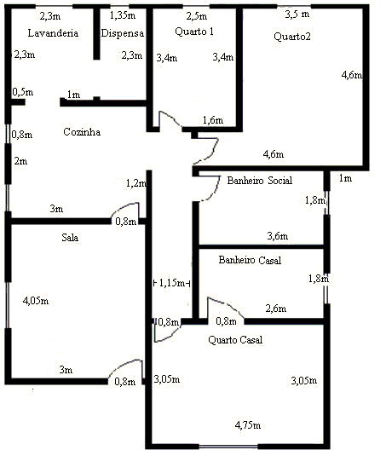

Se tomarmos as medidas da casa,
a área de cada cômodo é calculada pela seguinte fórmula:
 | A= CxL
Quarto do casal: A= 3,05 x4,75m
 | A= 14,48 m

Calculando este mesmo ambiente, temos o perímetro:
 | P= L1+L2+L3+L4

 | P= 3,05+3,05+4,45+4,75
 | P= 15,6 m

TELA DE EXERCÍCIO
TELA DE EXERCÍCIO

Planta baixa de uma casa
 |  |  | 4 m
5 m
sala |  | quarto | casal
tv
 |  |  |  | 3 m

 |  |  | 2m

 |  | corredor | banheiro | 2,5 m
cozinha

 |  |  | quarto 2 | 2 m

 |  |  | DESPENSA
 | ÁREA |  |  | 2,5m

 |  |  | 2m

Faça um levantamento das medidas dos AMBIENTES em destaque.

AMBIENTES |  | COMPRIMENTO | LARGURA
SALA |  | 3 | 5
QUARTO CASAL |  | 3 | 4
QUARTO 2 |  | 2 | 4
ÁREA |  | 2.5 | 7
DESPENSA |  | 2.5 | 2
TABELA 1

Utilizando os dados da tabela 1, substitua os valores solicitado nas células
para encontrar a área e o perímetro.

AMBIENTES |  | LARGURA (a) | COMPRIMENTO (b) | ÁREA | PERÍMETRO
SALA |  | 3 | 5 | 15 | 15
QUARTO CASAL |  | 3 | 4 | 12 | 14
QUARTO 2 |  | 2 | 4 | 8 | 12
ÁREA |  | 2.5 | 7 | 17.5 | 19
DESPENSA |  | 2.5 | 2 | 5 | 9

NAS CÉLULAS EM DESTAQUE INSIRA O VALOR DAS MEDIDAS OU DA ÁREA E VEJA O QUE ACONTECE.
Lado 1 largura |  | Lado 2 comprimento |  | área
5 | x | 1 | = | 5
5 | x | 8 | = | 40
10 | x | 3 | = | 30
8 | x | 4 | = | 32
10 | x | 5 | = | 50
9 | x | 2 | = | 18
5 | x | 7 | = | 35
9 | x | 3 | = | 27
9 | x | 8 | = | 72
8 | x | 7 | = | 56

1) | PARABÉNS VOCÊ ACERTOU
2) | PARABÉNS VOCÊ ACERTOU
3) | PARABÉNS VOCÊ ACERTOU
4) | PARABÉNS VOCÊ ACERTOU
5) | PARABÉNS VOCÊ ACERTOU
6) | PARABÉNS VOCÊ ACERTOU
7) | PARABÉNS VOCÊ ACERTOU
8) | PARABÉNS VOCÊ ACERTOU
9) | PARABÉNS VOCÊ ACERTOU
10) | PARABÉNS VOCÊ ACERTOU

